关系图
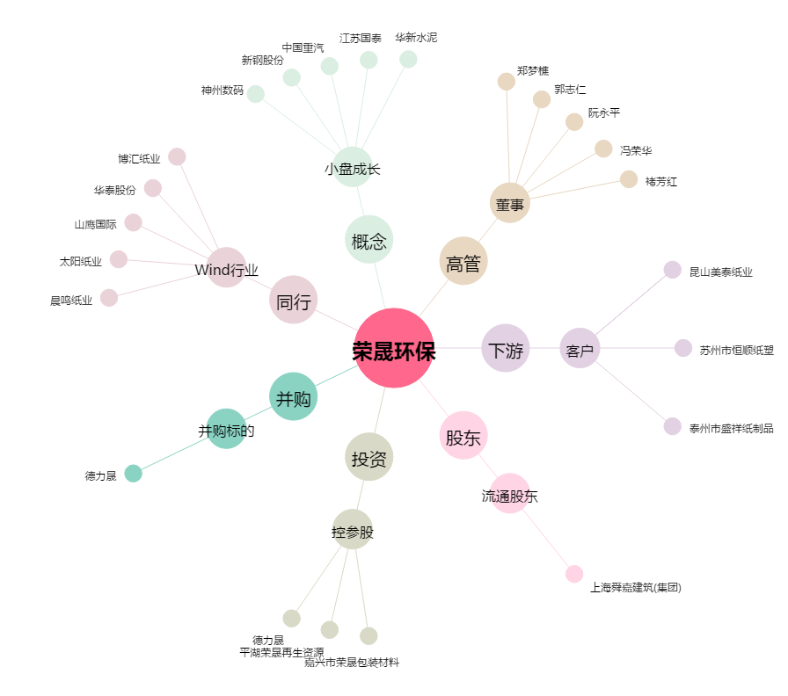
荣晟环保[603165.SH] - 关系概览图

